Dimensions
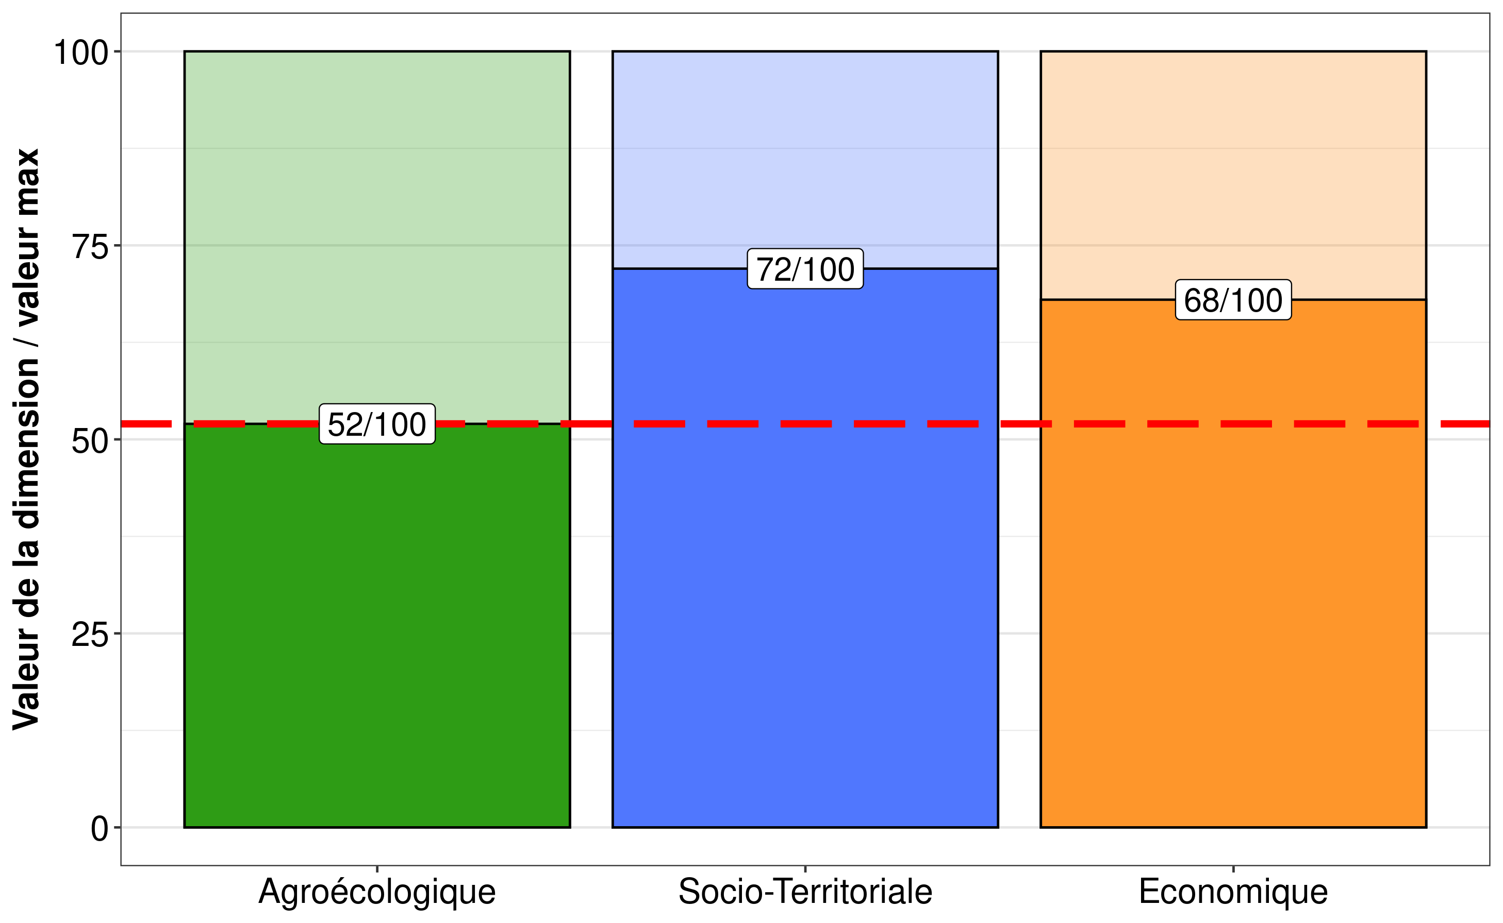
 | Dimension | Score
1 | Agroécologique | 52
2 | Socio-Territoriale | 72
3 | Economique | 68

Composantes
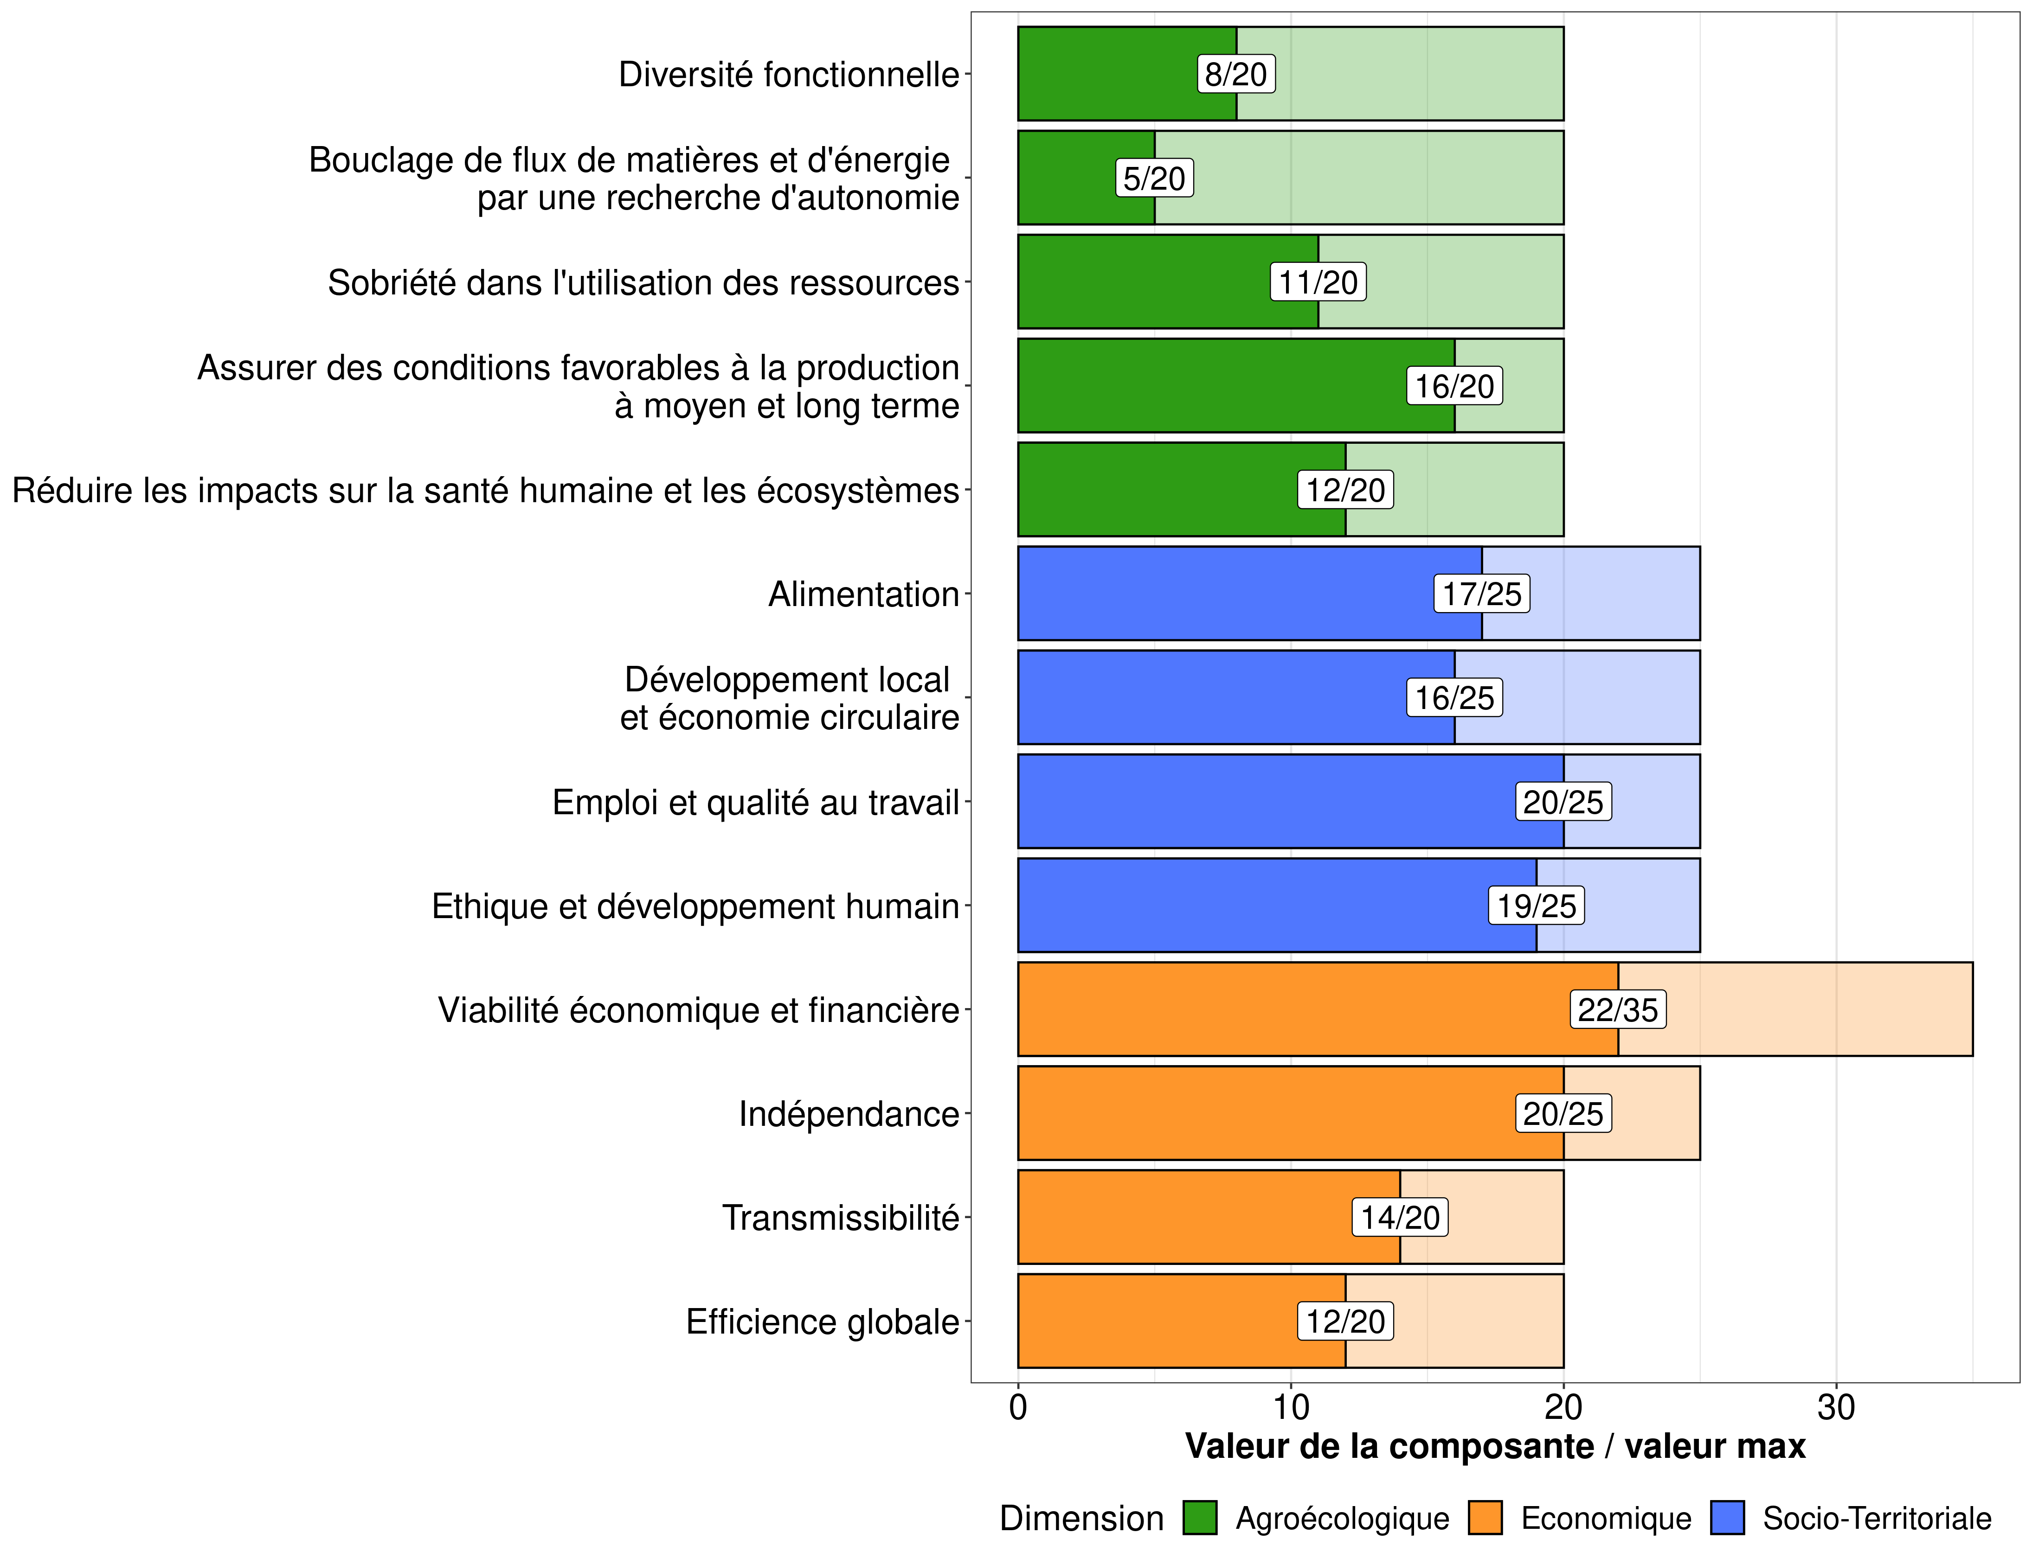
 | Dimension | Composante | Score | Max possible
1 | Agroécologique | Diversité fonctionnelle | 8 | 20
2 | Agroécologique | Bouclage de flux de matières et d'énergie par une recherche d'autonomie | 5 | 20
3 | Agroécologique | Sobriété dans l'utilisation des ressources | 11 | 20
4 | Agroécologique | Assurer des conditions favorables à la production à moyen et long terme | 16 | 20
5 | Agroécologique | Réduire les impacts sur la santé humaine et les écosystèmes | 12 | 20
6 | Socio-Territoriale | Alimentation | 17 | 25
7 | Socio-Territoriale | Développement local et économie circulaire | 16 | 25
8 | Socio-Territoriale | Emploi et qualité au travail | 20 | 25
9 | Socio-Territoriale | Ethique et développement humain | 19 | 25
10 | Economique | Viabilité économique et financière | 22 | 35
11 | Economique | Indépendance | 20 | 25
12 | Economique | Transmissibilité | 14 | 20
13 | Economique | Efficience globale | 12 | 20

Indicateurs
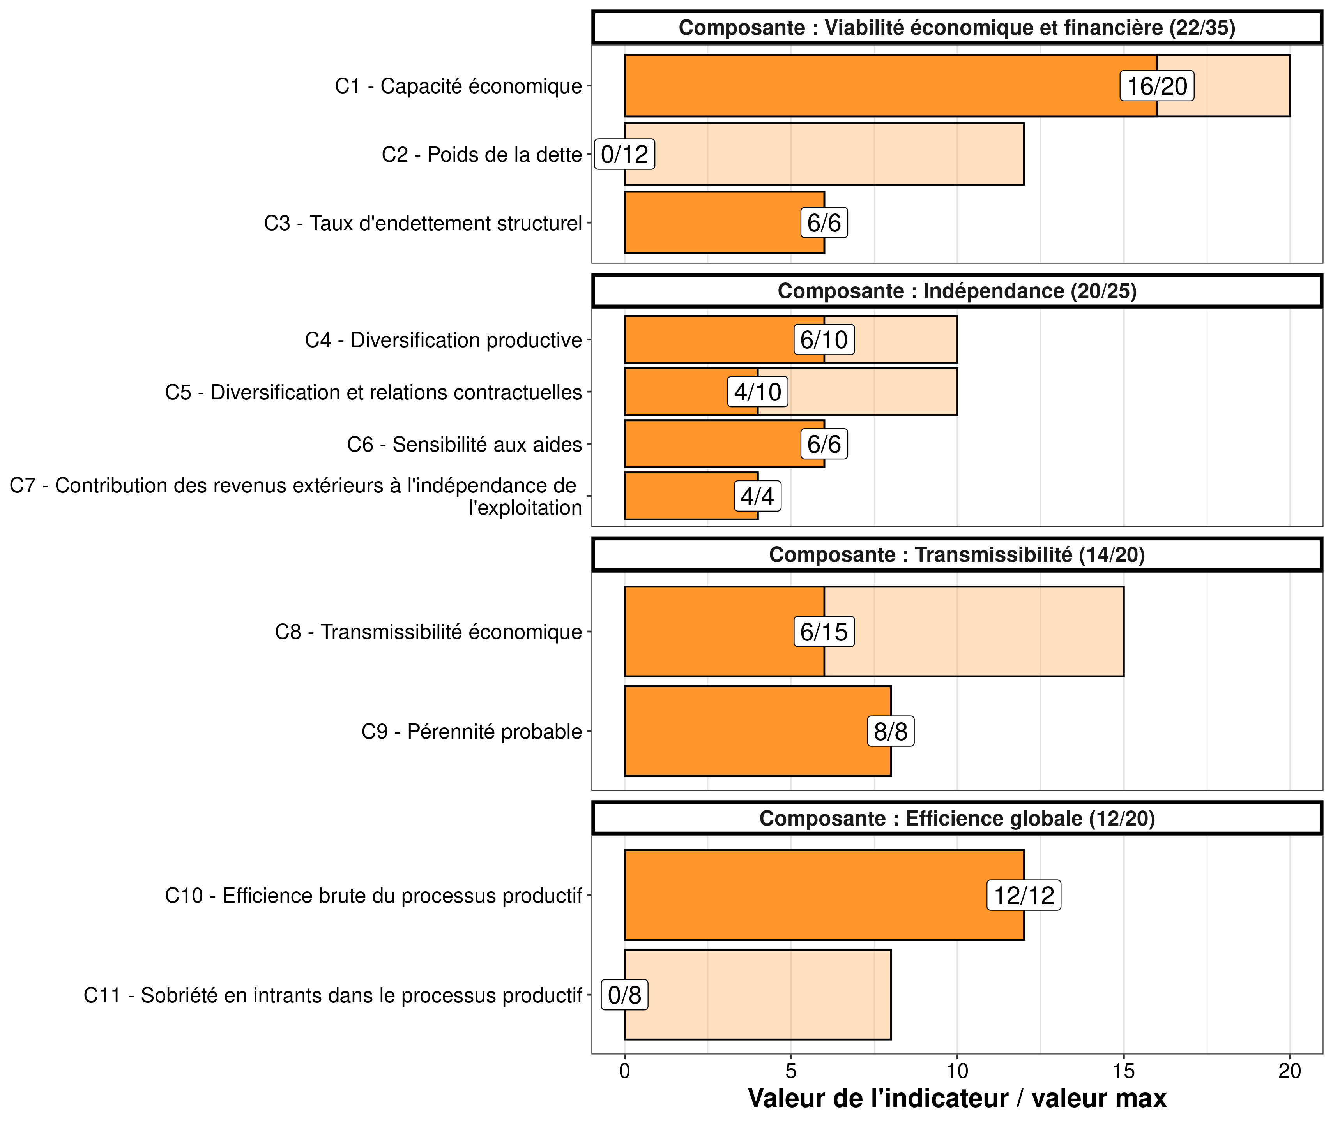
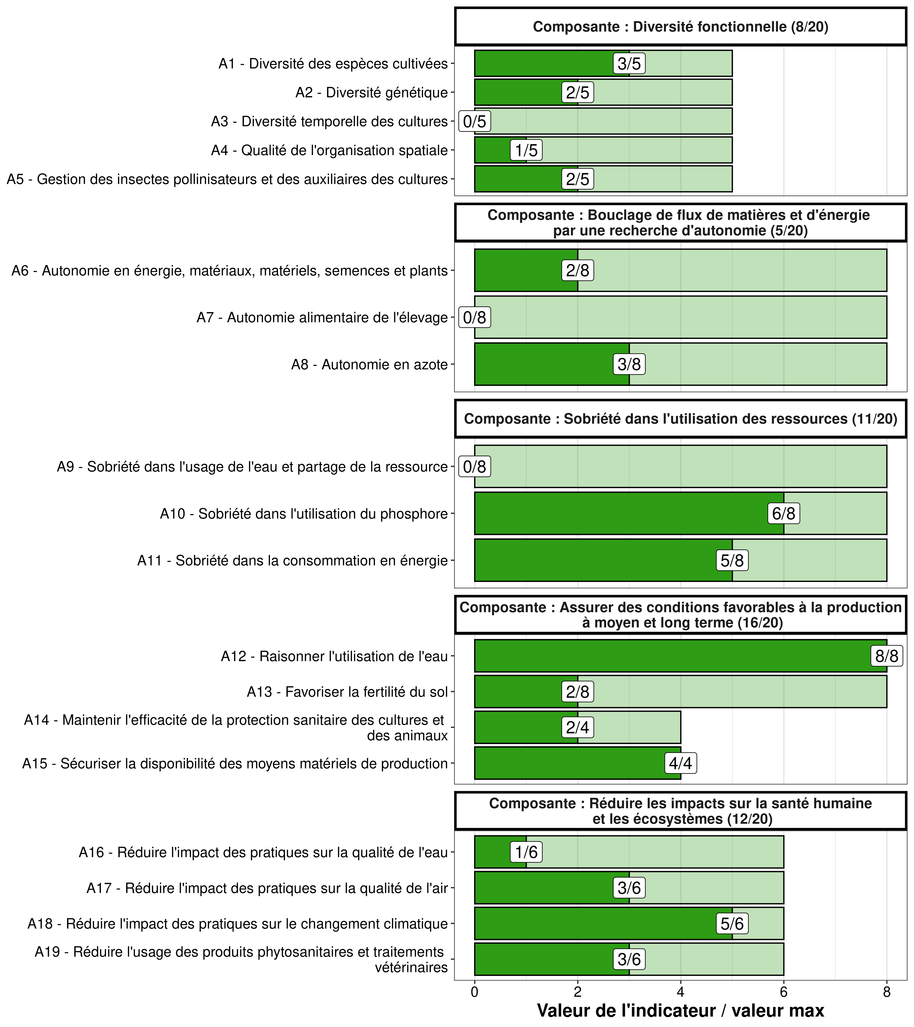
 | Dimension | Composante | Indicateur | Score | Max possible
1 | Agroécologique | Diversité fonctionnelle | A1 - Diversité des espèces cultivées | 3 | 5
2 | Agroécologique | Diversité fonctionnelle | A2 - Diversité génétique | 2 | 5
3 | Agroécologique | Diversité fonctionnelle | A3 - Diversité temporelle des cultures | 0 | 5
4 | Agroécologique | Diversité fonctionnelle | A4 - Qualité de l'organisation spatiale | 1 | 5
5 | Agroécologique | Diversité fonctionnelle | A5 - Gestion des insectes pollinisateurs et des auxiliaires des cultures | 2 | 5
6 | Agroécologique | Bouclage de flux de matières et d'énergie par une recherche d'autonomie | A6 - Autonomie en énergie, matériaux, matériels, semences et plants | 2 | 8
7 | Agroécologique | Bouclage de flux de matières et d'énergie par une recherche d'autonomie | A7 - Autonomie alimentaire de l'élevage | 0 | 8
8 | Agroécologique | Bouclage de flux de matières et d'énergie par une recherche d'autonomie | A8 - Autonomie en azote | 3 | 8
9 | Agroécologique | Sobriété dans l'utilisation des ressources | A9 - Sobriété dans l'usage de l'eau et partage de la ressource | 0 | 8
10 | Agroécologique | Sobriété dans l'utilisation des ressources | A10 - Sobriété dans l'utilisation du phosphore | 6 | 8
11 | Agroécologique | Sobriété dans l'utilisation des ressources | A11 - Sobriété dans la consommation en énergie | 5 | 8
12 | Agroécologique | Assurer des conditions favorables à la production à moyen et long terme | A12 - Raisonner l'utilisation de l'eau | 8 | 8
13 | Agroécologique | Assurer des conditions favorables à la production à moyen et long terme | A13 - Favoriser la fertilité du sol | 2 | 8
14 | Agroécologique | Assurer des conditions favorables à la production à moyen et long terme | A14 - Maintenir l'efficacité de la protection sanitaire des cultures et des animaux | 2 | 4
15 | Agroécologique | Assurer des conditions favorables à la production à moyen et long terme | A15 - Sécuriser la disponibilité des moyens matériels de production | 4 | 4
16 | Agroécologique | Réduire les impacts sur la santé humaine et les écosystèmes | A16 - Réduire l'impact des pratiques sur la qualité de l'eau | 1 | 6
17 | Agroécologique | Réduire les impacts sur la santé humaine et les écosystèmes | A17 - Réduire l'impact des pratiques sur la qualité de l'air | 3 | 6
18 | Agroécologique | Réduire les impacts sur la santé humaine et les écosystèmes | A18 - Réduire l'impact des pratiques sur le changement climatique | 5 | 6
19 | Agroécologique | Réduire les impacts sur la santé humaine et les écosystèmes | A19 - Réduire l'usage des produits phytosanitaires et traitements vétérinaires | 3 | 6
20 | Socio-Territoriale | Alimentation | B1 - Production alimentaire de l'exploitation | 6 | 6
21 | Socio-Territoriale | Alimentation | B2 - Contribution à l'équilibre alimentaire mondial | 6 | 6
22 | Socio-Territoriale | Alimentation | B3 - Qualité de la production alimentaire | 0 | 6
23 | Socio-Territoriale | Alimentation | B4 - Pertes et gaspillages | 2 | 6
24 | Socio-Territoriale | Alimentation | B5 - Liens sociaux, hédoniques et culturels à l'alimentation | 3 | 6
25 | Socio-Territoriale | Développement local et économie circulaire | B6 - Engagement dans des démarches environnementales contractualisées et territoriales | 0 | 5
26 | Socio-Territoriale | Développement local et économie circulaire | B7 - Services marchands au territoire | 0 | 3
27 | Socio-Territoriale | Développement local et économie circulaire | B8 - Valorisation des produits par filières courtes ou de proximité | 0 | 5
28 | Socio-Territoriale | Développement local et économie circulaire | B9 - Valorisation des ressources locales | 5 | 5
29 | Socio-Territoriale | Développement local et économie circulaire | B10 - Valorisation et qualité du patrimoine : bâti, paysage et savoirs locaux et ressources naturelles | 3 | 3
30 | Socio-Territoriale | Développement local et économie circulaire | B11 - Accessibilité de l'espace | 3 | 3
31 | Socio-Territoriale | Développement local et économie circulaire | B12 - Gestion des déchets non organiques | 2 | 3
32 | Socio-Territoriale | Développement local et économie circulaire | B13 - Réseaux d'innovation et mutualisation du matériel | 3 | 3
33 | Socio-Territoriale | Emploi et qualité au travail | B14 - Contribution à l'emploi et gestion du salariat | 6 | 6
34 | Socio-Territoriale | Emploi et qualité au travail | B15 - Mutualisation du travail | 2 | 6
35 | Socio-Territoriale | Emploi et qualité au travail | B16 - Intensité et qualité au travail | 5 | 6
36 | Socio-Territoriale | Emploi et qualité au travail | B17 - Accueil, hygiène et sécurité | 5 | 5
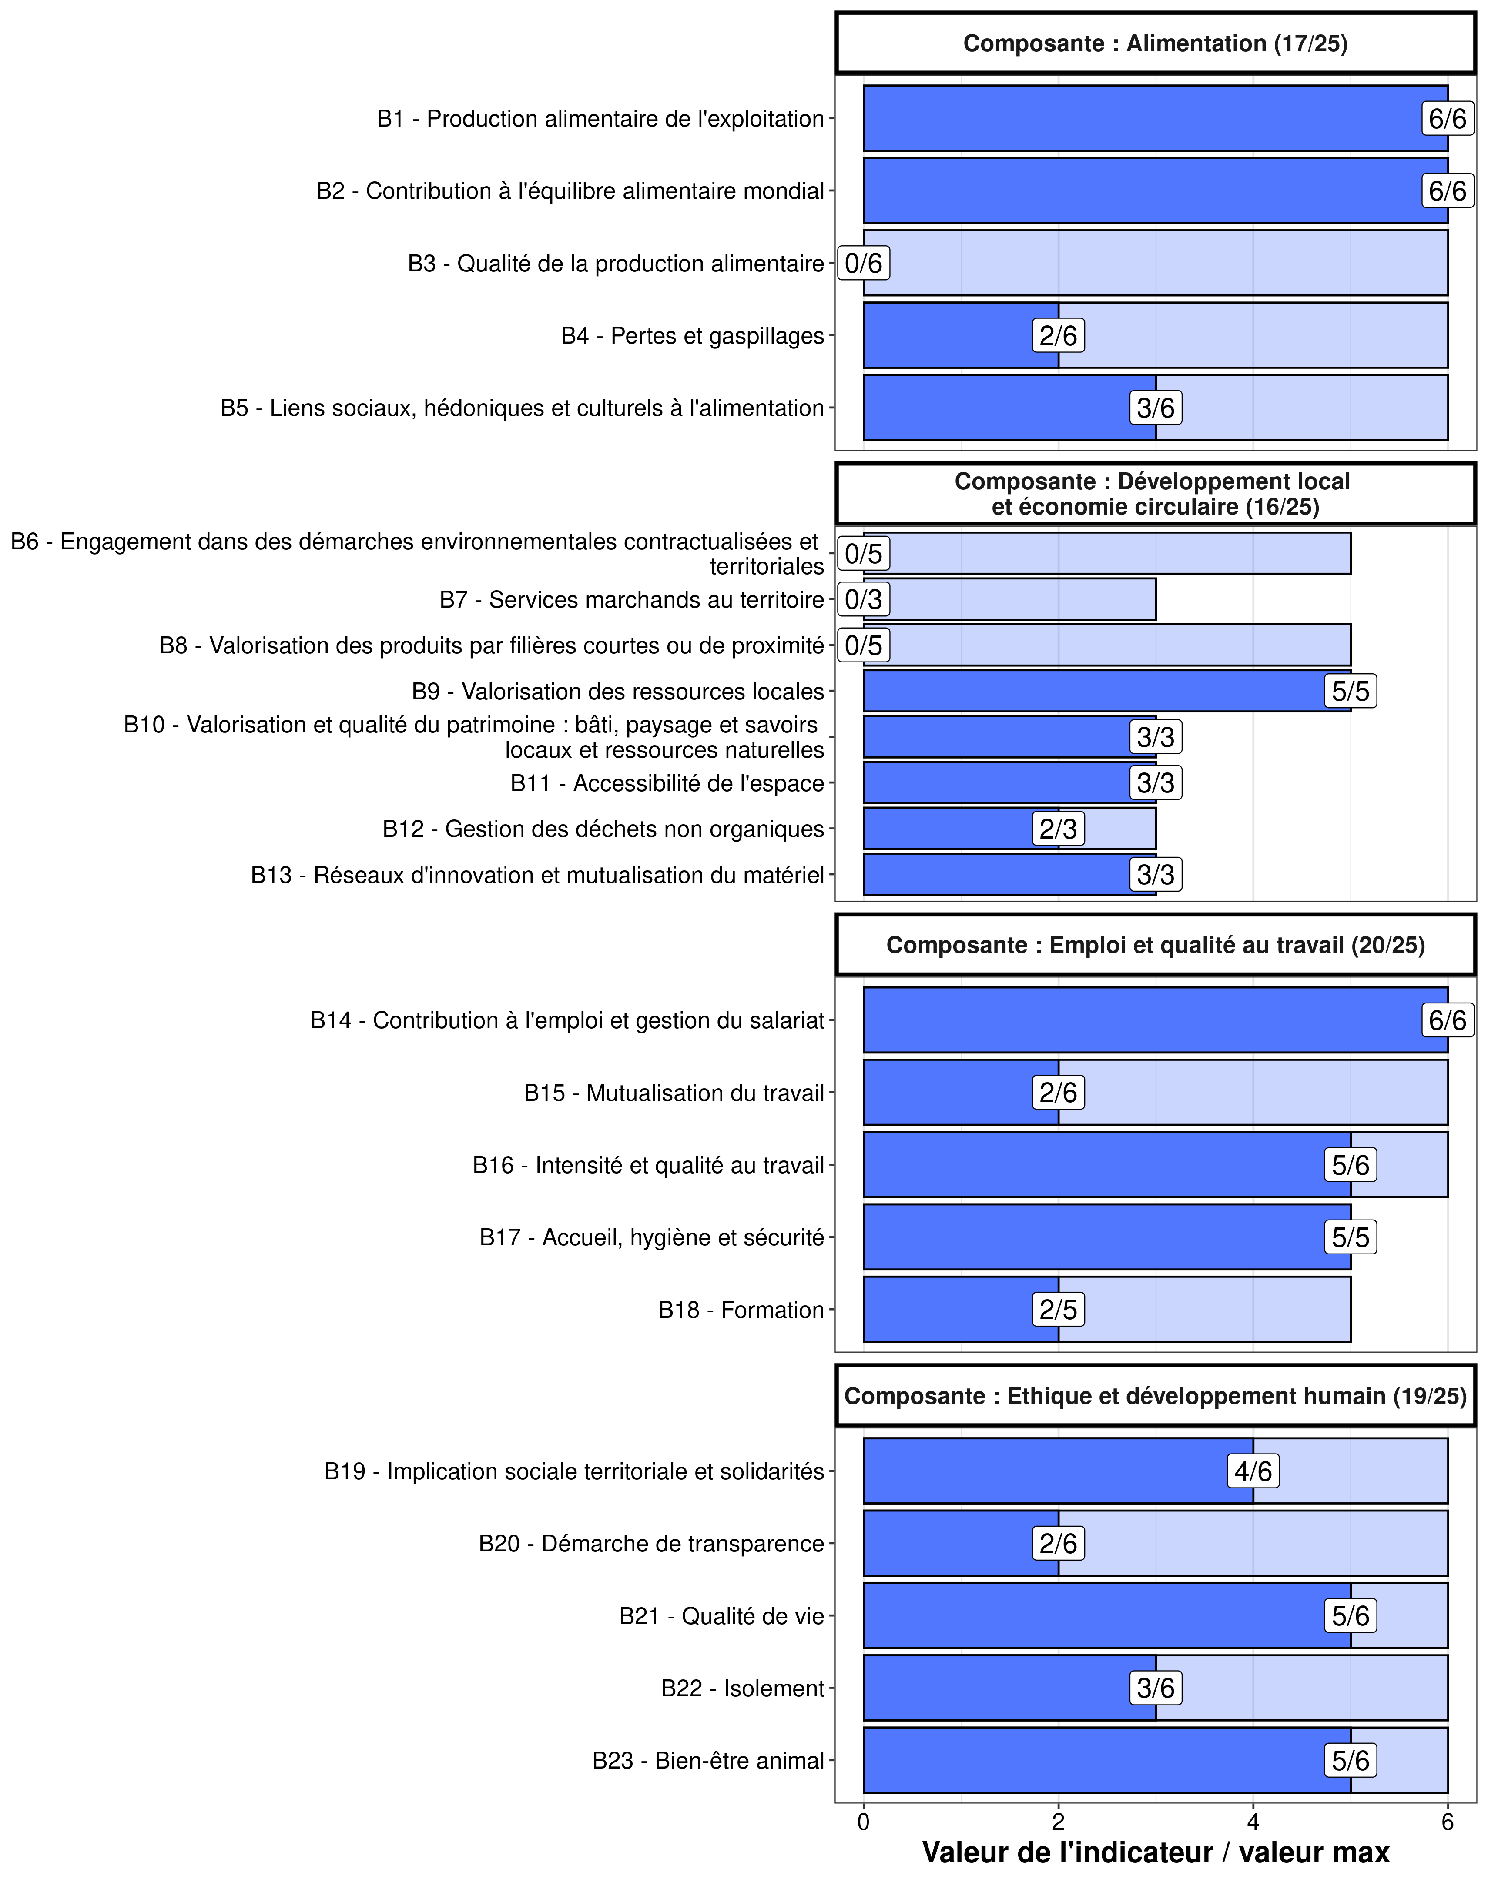
37 | Socio-Territoriale | Emploi et qualité au travail | B18 - Formation | 2 | 5
38 | Socio-Territoriale | Ethique et développement humain | B19 - Implication sociale territoriale et solidarités | 4 | 6
39 | Socio-Territoriale | Ethique et développement humain | B20 - Démarche de transparence | 2 | 6
40 | Socio-Territoriale | Ethique et développement humain | B21 - Qualité de vie | 5 | 6
41 | Socio-Territoriale | Ethique et développement humain | B22 - Isolement | 3 | 6
42 | Socio-Territoriale | Ethique et développement humain | B23 - Bien-être animal | 5 | 6
43 | Economique | Viabilité économique et financière | C1 - Capacité économique | 16 | 20
44 | Economique | Viabilité économique et financière | C2 - Poids de la dette | 0 | 12
45 | Economique | Viabilité économique et financière | C3 - Taux d'endettement structurel | 6 | 6
46 | Economique | Indépendance | C4 - Diversification productive | 6 | 10
47 | Economique | Indépendance | C5 - Diversification et relations contractuelles | 4 | 10
48 | Economique | Indépendance | C6 - Sensibilité aux aides | 6 | 6
49 | Economique | Indépendance | C7 - Contribution des revenus extérieurs à l'indépendance de l'exploitation | 4 | 4
50 | Economique | Transmissibilité | C8 - Transmissibilité économique | 6 | 15
51 | Economique | Transmissibilité | C9 - Pérennité probable | 8 | 8
52 | Economique | Efficience globale | C10 - Efficience brute du processus productif | 12 | 12
53 | Economique | Efficience globale | C11 - Sobriété en intrants dans le processus productif | 0 | 8

Synthèse Propriétés
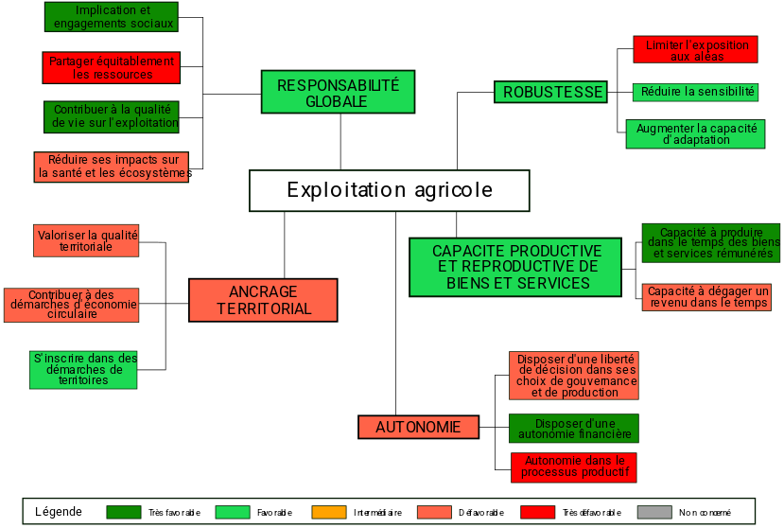
 | Propriété | Résultat
1 | Robustesse | favorable
2 | Capacité productive et reproductive de biens et de services | favorable
3 | Autonomie | défavorable
4 | Responsabilité globale | favorable
5 | Ancrage territorial | défavorable

Robustesse
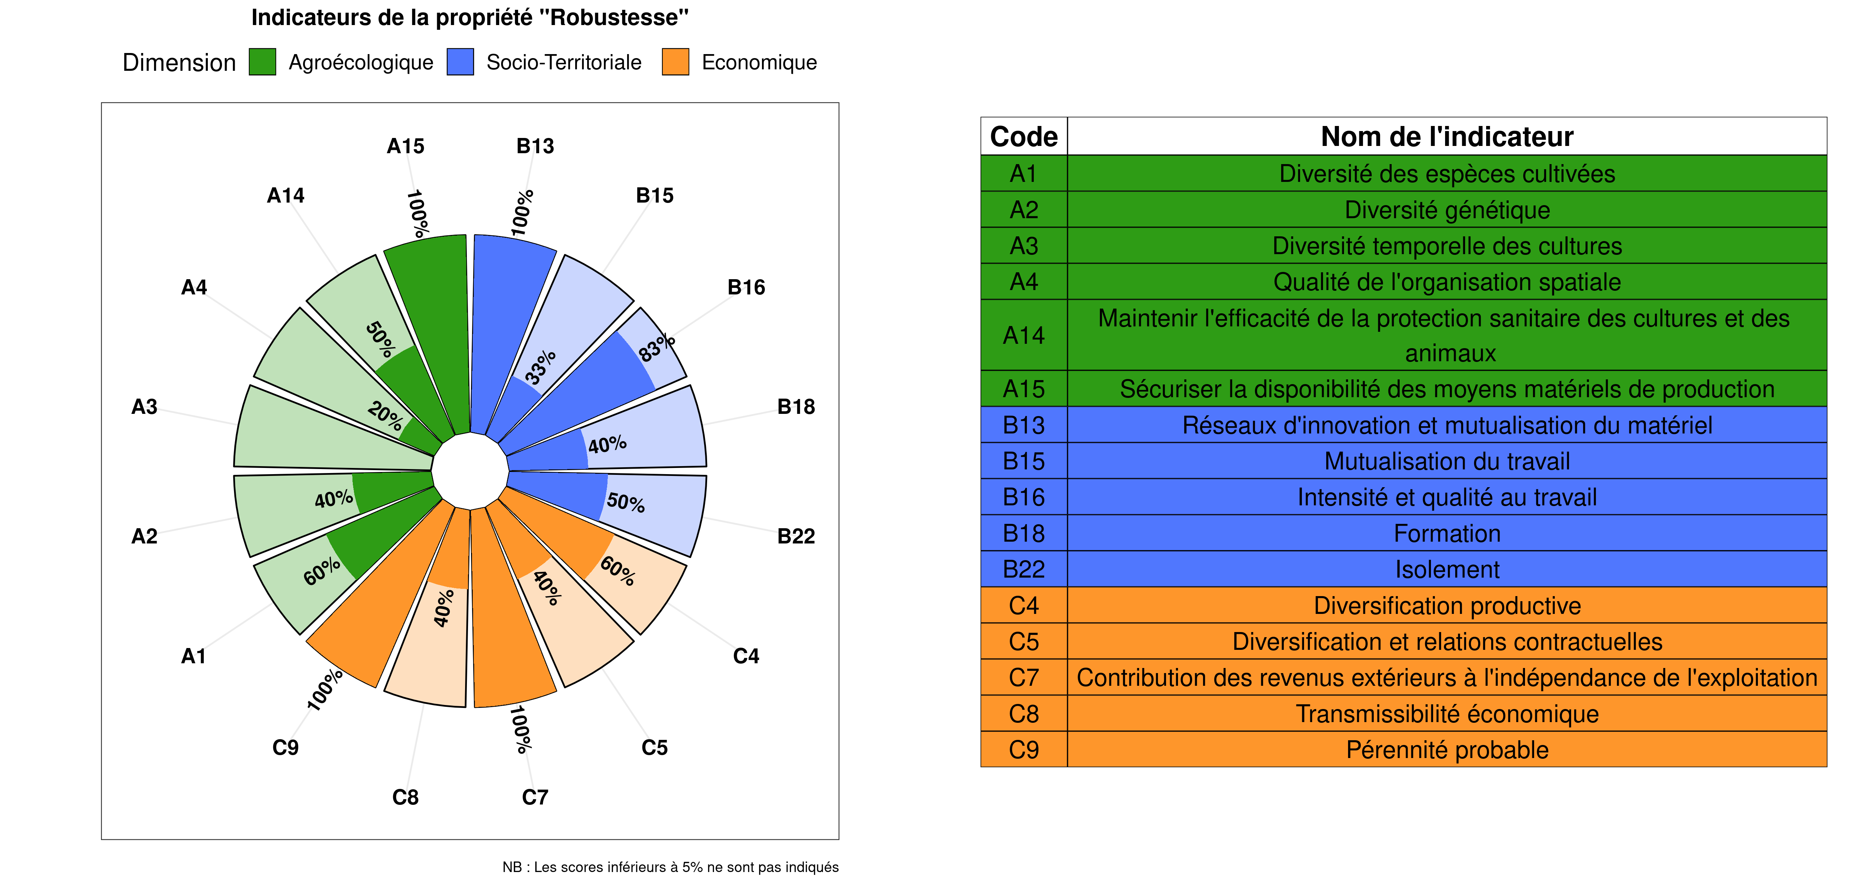
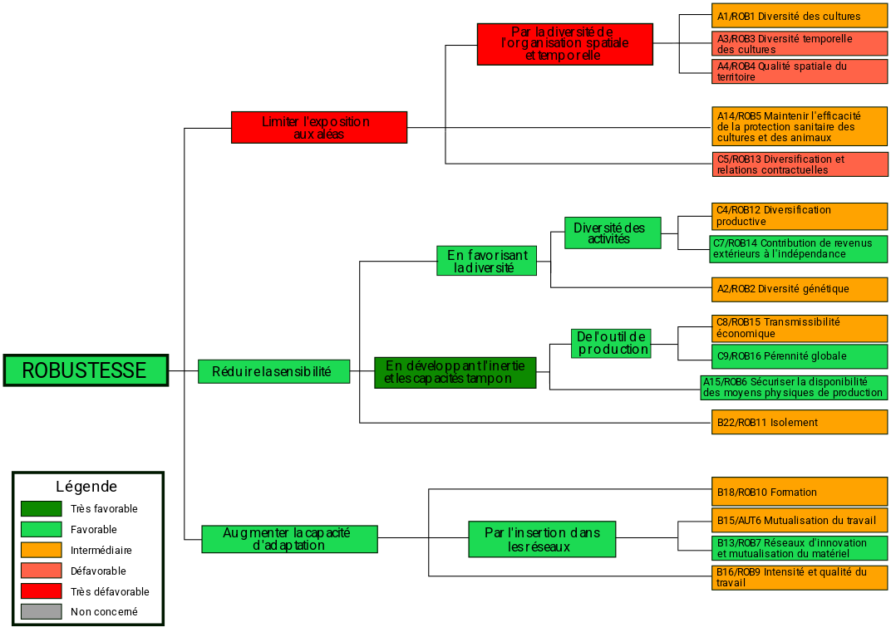
 | Indicateur | Score déplafonné | Résultat
1 | B16 - Intensité et qualité au travail | 5 | intermédiaire
2 | B18 - Formation | 2 | intermédiaire
3 | B13 - Réseaux d'innovation et mutualisation du matériel | 4 | favorable
4 | B15 - Mutualisation du travail | 2 | intermédiaire
5 | par l'insertion dans les réseaux |  | favorable
6 | Augmenter la capacité d'adaptation |  | favorable
7 | B22 - Isolement | 3 | intermédiaire
8 | A2 - Diversité génétique | 2 | intermédiaire
9 | C4 - Diversification productive | 6 | intermédiaire
10 | C7 - Contribution des revenus extérieurs à l'indépendance de l'exploitation | 4 | favorable
11 | Diversité des activités |  | favorable
12 | En favorisant la diversité |  | favorable
13 | A15 - Sécuriser la disponibilité des moyens matériels de production | 4 | favorable
14 | C8 - Transmissibilité économique | 6 | intermédiaire
15 | C9 - Pérennité probable | 8 | favorable
16 | De l'outil de production |  | favorable
17 | En développant l'inertie et les capacités tampon |  | très favorable
18 | Réduire la sensibilité |  | favorable
19 | A14 - Maintenir l'efficacité de la protection sanitaire des cultures et des animaux | 2 | intermédiaire
20 | C5 - Diversification et relations contractuelles | 4 | défavorable
21 | A1 - Diversité des espèces cultivées | 3 | intermédiaire
22 | A3 - Diversité temporelle des cultures | 0 | défavorable
23 | A4 - Qualité de l'organisation spatiale | 1 | défavorable
24 | Diversité de l'organisation spatiale et temporelle |  | très défavorable
25 | Limiter l'exposition aux aléas |  | très défavorable
26 | Robustesse |  | favorable

Ancrage Territorial
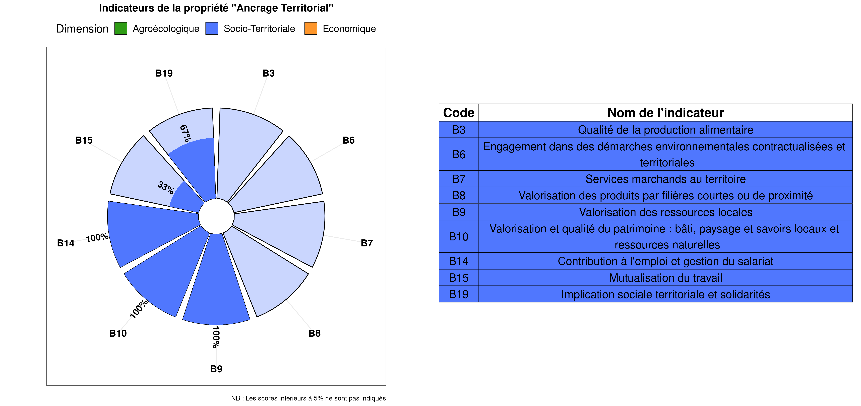
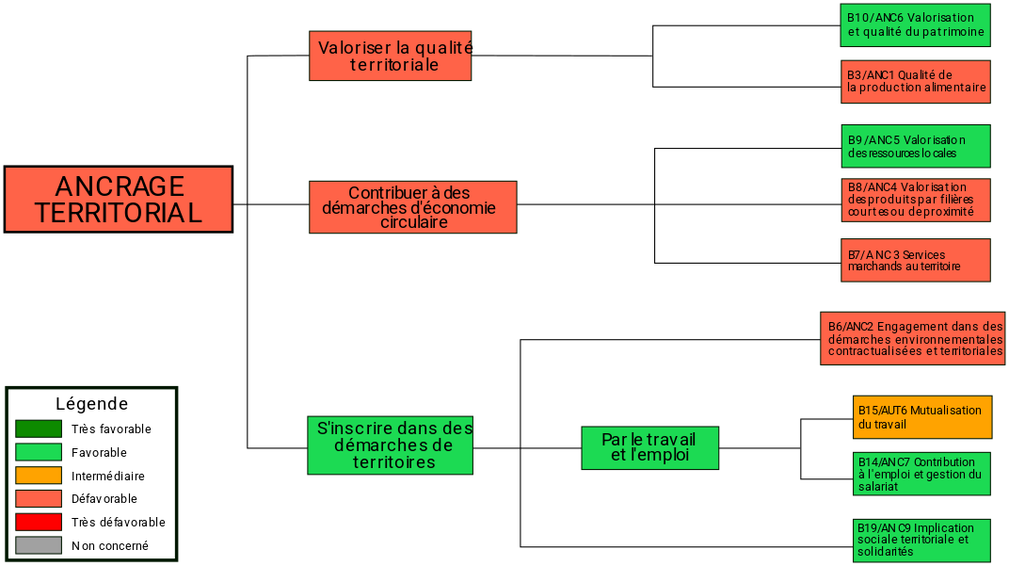
 | Indicateur | Score déplafonné | Résultat
1 | B10 - Valorisation et qualité du patrimoine : bâti, paysage et savoirs locaux et ressources naturelles | 3 | favorable
2 | B3 - Qualité de la production alimentaire | 0 | défavorable
3 | Valoriser la qualité territoriale |  | défavorable
4 | B7 - Services marchands au territoire | 0 | défavorable
5 | B8 - Valorisation des produits par filières courtes ou de proximité | 0 | défavorable
6 | B9 - Valorisation des ressources locales | 6 | favorable
7 | Contribuer à des démarches d'économie circulaire |  | défavorable
8 | B19 - Implication sociale territoriale et solidarités | 4 | favorable
9 | B6 - Engagement dans des démarches environnementales contractualisées et territoriales | 0 | défavorable
10 | B14 - Contribution à l'emploi et gestion du salariat | 8 | favorable
11 | B15 - Mutualisation du travail | 2 | intermédiaire
12 | Par le travail et l'emploi |  | favorable
13 | S'inscrire dans des démarches de territoire |  | favorable
14 | Ancrage territorial |  | défavorable

